2.クラス構成
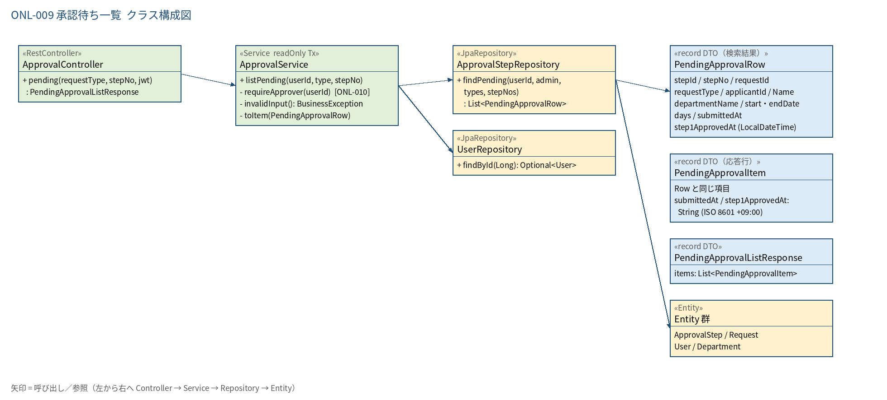
2.1 クラス構成図

3.シーケンス
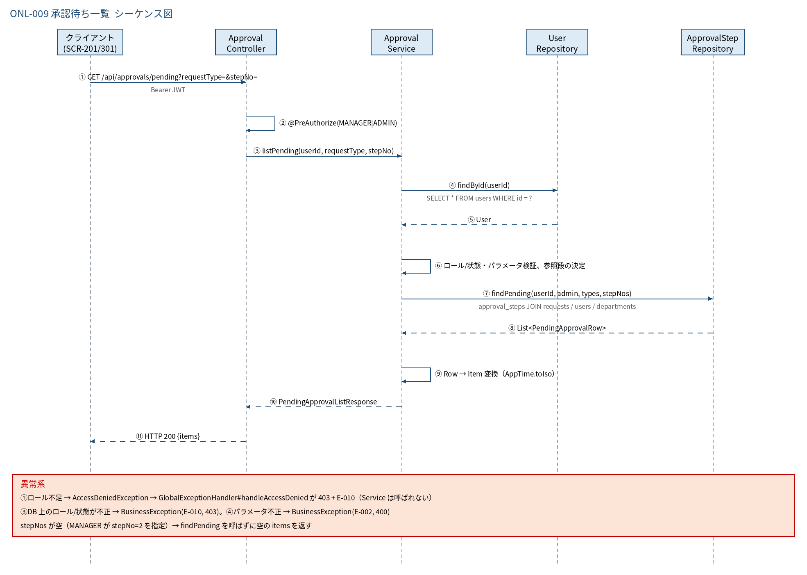
3.1 シーケンス図

5.処理フロー
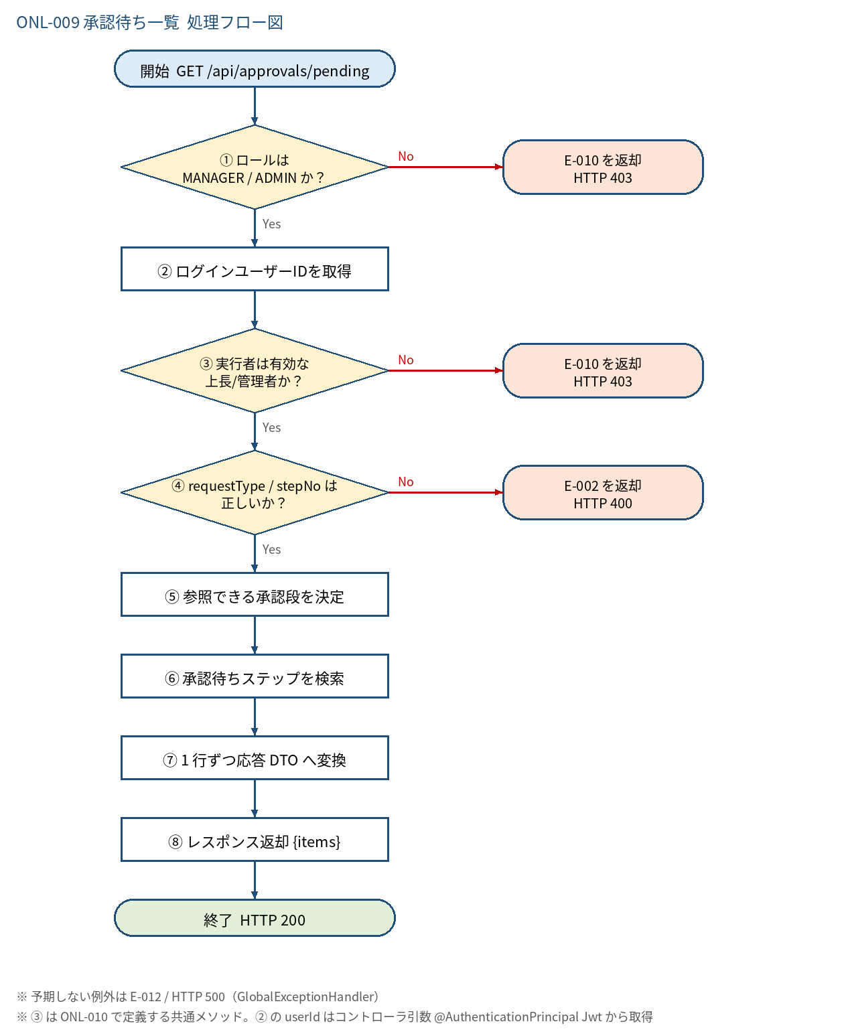
5.1 処理手順
No. | 処理 | 詳細 | 種別・分岐
① | ロールは MANAGER / ADMIN か？ | @PreAuthorize(hasAnyRole('MANAGER','ADMIN'))（JWT の role claim） | 判定（No → E-010 を返却 HTTP 403）
② | ログインユーザーIDを取得 | Long.valueOf(jwt.getSubject()) | 処理
③ | 実行者は有効な 上長/管理者か？ | ApprovalService#requireApprover：users を DB 再取得し status＝ACTIVE かつ role∈{MANAGER,ADMIN} | 判定（No → E-010 を返却 HTTP 403）
④ | requestType / stepNo は 正しいか？ | requestType∈{LEAVE,CLOCK_CORRECTION}、stepNo∈{1,2}（いずれも省略可） | 判定（No → E-002 を返却 HTTP 400）
⑤ | 参照できる承認段を決定 | MANAGER＝[1]、ADMIN＝[1,2]。stepNo 指定があれば絞込。結果が空なら items＝[] で終了 | 処理
⑥ | 承認待ちステップを検索 | ApprovalStepRepository#findPending：step.status＝WAITING かつ request.status＝PENDING かつ current_step＝step_no、自分の申請は除外、1段目は approver_id＝自分、2段目は ADMIN のみ。ORDER BY submitted_at, step.id | 処理
⑦ | 1 行ずつ応答 DTO へ変換 | PendingApprovalRow → PendingApprovalItem（LocalDateTime を AppTime.toIso で +09:00 付き ISO 8601 文字列へ） | 処理
⑧ | レスポンス返却 {items} | PendingApprovalListResponse を返す（0 件は空配列） | 処理

5.2 処理フロー図

